상품제안서
샌디스크 CZ600 USB 3.0 | 상품코드: S00894

 |  |  |  |  |  |  | 02-713-8555 | www.synergygift.co.kr
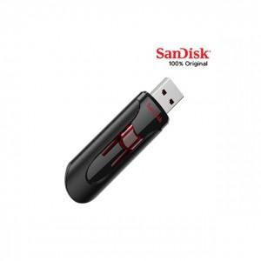 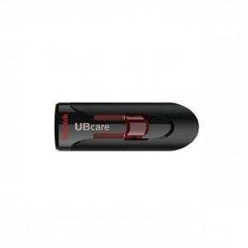 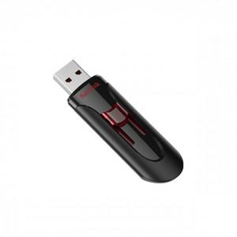

【상세/제작정보】 | <p><span style="font-size: 14pt;">※16g 단종 모델입니다.</span></p>

【인쇄/포장옵션】 | 레이저 / 포장지포장

【공급단가】 | 수량 | 100~ | 500~ | 1,000~ | 3,000~ | 5,000~
*VAT별도 | 32G | 15,900원 | 15,520원 | 14,890원 | 14,500원 | 14,120원
 | 64G | 20,450원 | 19,960원 | 19,140원 | 18,650원 | 18,160원
 | 128G | 31,700원 | 30,940원 | 29,670원 | 28,910원 | 28,150원
 | 256G | 60,340원 | 58,890원 | 56,470원 | 55,030원 | 53,580원

【상품 URL】 | https://www.synergygift.co.kr:443/src/goods_detail.php?gdno=14355

